Catég par région
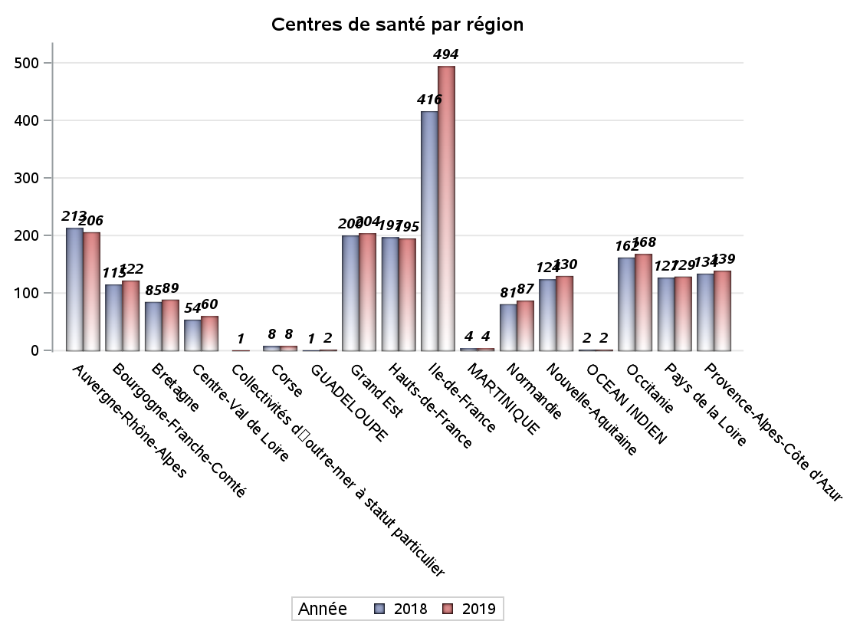
CATEGORIES DE CENTRES DE SANTE PAR REGION
Régions | centres médicaux |  |  | Centres de santé polyvalents sans auxiliaires médicaux CPsAM |  | Centres de santé polyvalents avec auxiliaires médicaux CPaAM |  | Total centres à activité médicale | Centres de santé dentaires |  |  | Centres de santé infirmiers |  | Grand Total | Dont centres de santé pluri professionnels
 | avec MG et avec auxiliaires médicaux | avec MG et sans auxiliaires médicaux | sans MG | avec MG | sans MG | avec MG | sans MG |  | avec MG et avec auxiliaires médicaux | avec MG et sans auxiliaires médicaux | sans MG | avec MG | sans MG
Auvergne-Rhône-Alpes | 3 | 10 | 6 | 5 | 1 | 23 | 9 | 57 | 3 | 0 | 94 | 6 | 46 | 206 | 37
Bourgogne-Franche-Comté | 1 | 12 | 1 | 3 | 2 | 8 | 4 | 31 | 0 | 0 | 40 | 0 | 51 | 122 | 9
Bretagne | 2 | 9 | 0 | 2 | 0 | 3 | 0 | 16 | 0 | 0 | 21 | 0 | 52 | 89 | 5
Centre-Val de Loire | 0 | 10 | 1 | 5 | 1 | 4 | 1 | 22 | 0 | 0 | 28 | 1 | 9 | 60 | 6
Collectivités d'outre-mer à statut particulier | 0 | 0 | 0 | 0 | 0 | 1 | 0 | 1 | 0 | 0 | 0 | 0 | 0 | 1 | 1
Corse | 0 | 0 | 0 | 0 | 0 | 0 | 0 | 0 | 0 | 0 | 8 | 0 | 0 | 8 | 0
GUADELOUPE | 0 | 0 | 0 | 0 | 0 | 1 | 0 | 1 | 0 | 0 | 1 | 0 | 0 | 2 | 1
Grand Est | 0 | 14 | 1 | 2 | 1 | 43 | 2 | 63 | 0 | 0 | 69 | 0 | 72 | 204 | 43
Hauts-de-France | 0 | 4 | 3 | 3 | 1 | 74 | 5 | 90 | 0 | 0 | 52 | 0 | 53 | 195 | 74
Ile-de-France | 9 | 17 | 14 | 30 | 19 | 157 | 17 | 263 | 5 | 11 | 205 | 0 | 10 | 494 | 171
MARTINIQUE | 0 | 0 | 0 | 0 | 0 | 1 | 0 | 1 | 0 | 0 | 3 | 0 | 0 | 4 | 1
Normandie | 1 | 3 | 3 | 0 | 0 | 5 | 0 | 12 | 0 | 0 | 50 | 0 | 25 | 87 | 6
Nouvelle-Aquitaine | 0 | 9 | 2 | 1 | 1 | 15 | 1 | 29 | 0 | 0 | 57 | 0 | 44 | 130 | 15
OCEAN INDIEN | 0 | 1 | 0 | 0 | 0 | 0 | 0 | 1 | 0 | 0 | 1 | 0 | 0 | 2 | 0
Occitanie | 2 | 11 | 3 | 2 | 0 | 22 | 0 | 40 | 0 | 0 | 80 | 0 | 48 | 168 | 24
Pays de la Loire | 3 | 15 | 0 | 2 | 0 | 5 | 0 | 25 | 0 | 0 | 30 | 1 | 73 | 129 | 9
Provence-Alpes-Côte d'Azur | 1 | 4 | 2 | 2 | 2 | 23 | 5 | 39 | 0 | 0 | 99 | 0 | 1 | 139 | 25
Sous total 1 | 22 | 119 | 36 | 57 | 28 | 385 | 44 | 691 | 8 | 11 | 838 | 8 | 484 | 2040 | 427
Sous total 2 | 177 |  |  | 85 |  | 429 |  |  | 857 |  |  | 492

Activité
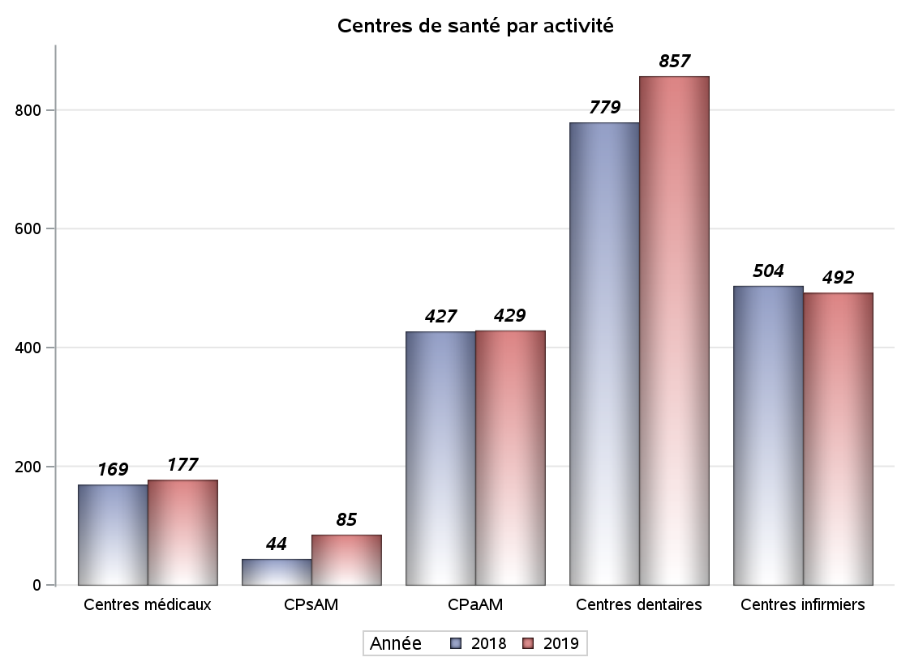

Implantation
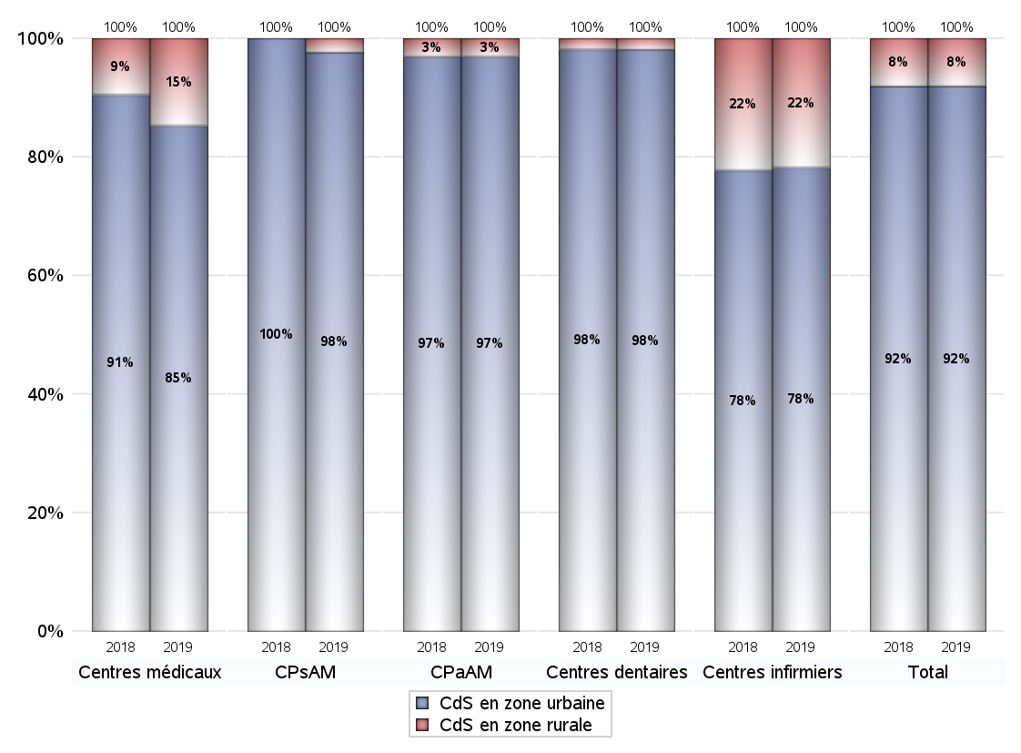
ZONE D'IMPLANTATION DES CENTRES
 | centres médicaux |  |  | Centres de santé polyvalents sans auxiliaires médicaux CPsAM |  | Centres de santé polyvalents avec auxiliaires médicaux CPaAM |  | Total centres à activité médicale | Centres de santé dentaires |  |  | Centres de santé infirmiers |  | Grand Total | Dont centres de santé pluri professionnels
 | avec MG et avec auxiliaires médicaux | avec MG et sans auxiliaires médicaux | sans MG | avec MG | sans MG | avec MG | sans MG |  | avec MG et avec auxiliaires médicaux | avec MG et sans auxiliaires médicaux | sans MG | avec MG | sans MG
CdS en zone urbaine | 22 | 93 | 36 | 55 | 28 | 372 | 44 | 650 | 8 | 11 | 822 | 7 | 378 | 1876 | 413
Sous total zone urbaine | 151 |  |  | 83 |  | 416 |  |  | 841 |  |  | 385
Dont QPV | 4 | 8 | 1 | 8 | 5 | 66 | 3 | 95 | 1 | 0 | 72 | 1 | 38 | 207 | 73
Dont quartier vécu | 3 | 14 | 5 | 13 | 4 | 87 | 6 | 132 | 3 | 7 | 109 | 0 | 18 | 269 | 93
Dont zone prioritaire du SROS | 9 | 54 | 15 | 29 | 15 | 185 | 10 | 317 | 4 | 6 | 298 | 2 | 112 | 739 | 200
CdS en zone rurale | 0 | 26 | 0 | 2 | 0 | 13 | 0 | 41 | 0 | 0 | 16 | 1 | 106 | 164 | 14
Sous total zone rurale | 26 |  |  | 2 |  | 13 |  |  | 16 |  |  | 107
Dont zone prioritaire du SROS | 0 | 22 | 0 | 2 | 0 | 5 | 0 | 29 | 0 | 0 | 9 | 1 | 61 | 100 | 6
Total(sous total zone urbaine + sous total zone rurale) | 177 |  |  | 85 |  | 429 |  | 691 | 857 |  |  | 492 |  | 2040 | 427

Gestionnaires
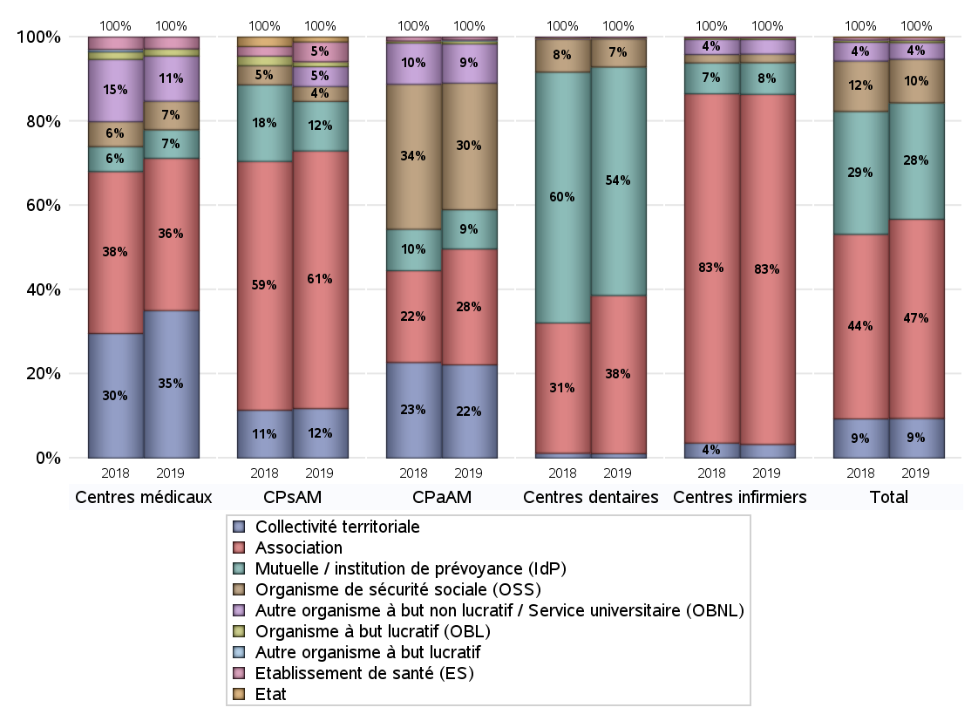
NOMBRE DE CENTRES DE SANTE PAR GESTIONNAIRE
 | centres médicaux |  |  | Centres de santé polyvalents sans auxiliaires médicaux CPsAM |  | Centres de santé polyvalents avec auxiliaires médicaux CPaAM |  | Total centres à activité médicale | Centres de santé dentaires |  |  | Centres de santé infirmiers |  | Grand Total | Dont centres de santé pluri professionnels
 | avec MG et avec auxiliaires médicaux | avec MG et sans auxiliaires médicaux | sans MG | avec MG | sans MG | avec MG | sans MG |  | avec MG et avec auxiliaires médicaux | avec MG et sans auxiliaires médicaux | sans MG | avec MG | sans MG
Collectivité territoriale | 6 | 55 | 1 | 9 | 1 | 95 | 0 | 167 | 1 | 0 | 8 | 0 | 16 | 192 | 102
Sous total Collectivité territoriale | 62 |  |  | 10 |  | 95 |  |  | 9 |  |  | 16
Association | 7 | 34 | 23 | 29 | 23 | 88 | 30 | 234 | 4 | 11 | 307 | 8 | 401 | 965 | 108
Sous total Association | 64 |  |  | 52 |  | 118 |  |  | 322 |  |  | 409
Mutuelle / institution de prévoyance (IdP) | 2 | 2 | 8 | 8 | 2 | 38 | 2 | 62 | 3 | 0 | 462 | 0 | 37 | 564 | 43
Sous total IdP | 12 |  |  | 10 |  | 40 |  |  | 465 |  |  | 37
Organisme de sécurité sociale (OSS) | 1 | 11 | 0 | 3 | 0 | 124 | 5 | 144 | 0 | 0 | 57 | 0 | 10 | 211 | 125
Sous total OSS | 12 |  |  | 3 |  | 129 |  |  | 57 |  |  | 10
Autre organisme à but non lucratif / Service universitaire (OBNL) | 6 | 11 | 2 | 4 | 0 | 33 | 7 | 63 | 0 | 0 | 1 | 0 | 17 | 81 | 41
Sous total OBNL | 19 |  |  | 4 |  | 40 |  |  | 1 |  |  | 17
Organisme à but lucratif (OBL) | 0 | 1 | 2 | 1 | 0 | 3 | 0 | 7 | 0 | 0 | 1 | 0 | 2 | 10 | 4
Sous total OBL | 3 |  |  | 1 |  | 3 |  |  | 1 |  |  | 2
Autre organisme à but lucratif | 0 | 0 | 0 | 0 | 0 | 1 | 0 | 1 | 0 | 0 | 0 | 0 | 0 | 1 | 1
Sous total Autre OBL | 0 |  |  | 0 |  | 1 |  |  | 0 |  |  | 0
Etablissement de santé (ES) | 0 | 5 | 0 | 3 | 1 | 3 | 0 | 12 | 0 | 0 | 2 | 0 | 1 | 15 | 3
Sous total ES | 5 |  |  | 4 |  | 3 |  |  | 2 |  |  | 1
Etat | 0 | 0 | 0 | 0 | 1 | 0 | 0 | 1 | 0 | 0 | 0 | 0 | 0 | 1 | 0
Sous total SU | 0 |  |  | 1 |  | 0 |  |  | 0 |  |  | 0
Total | 177 |  |  | 85 |  | 429 |  | 691 | 857 |  |  | 492 |  | 2040 | 427

Effectifs
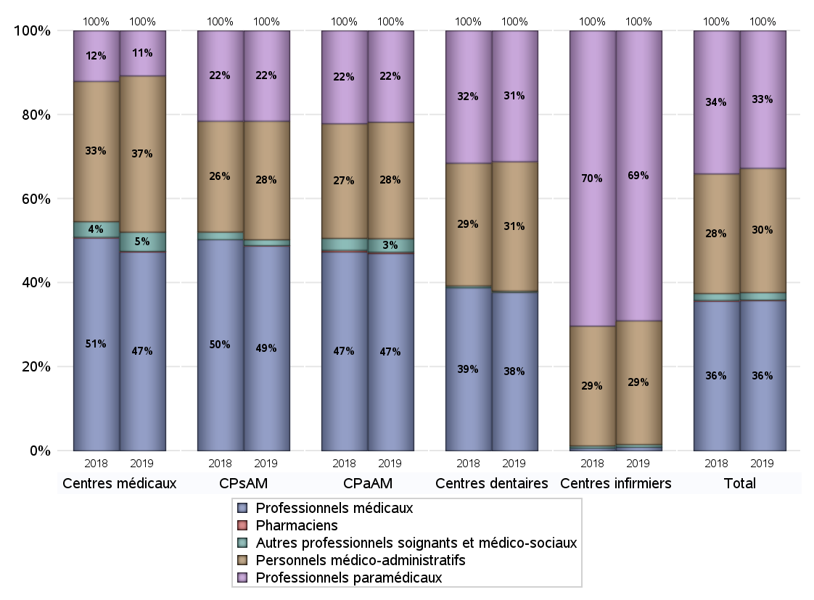
EFFECTIFS DES CENTRES
 | centres médicaux | Centres de santé polyvalents sans auxiliaires médicaux CPsAM | Centres de santé polyvalents avec auxiliaires médicaux CPaAM | Total centres à activité médicale | Centres de santé dentaires | Centres de santé infirmiers | Grand Total
Professionnels médicaux (1) | 934 | 705 | 6841 | 8480 | 4719 | 57 | 13256
Dont Médecins généralistes | 494 | 139 | 2243 | 2876 | 35 | 19 | 2930
Dont Autres médecins spécialistes | 284 | 148 | 3075 | 3507 | 141 | 3 | 3651
Dont Sages-Femmes | 46 | 16 | 122 | 184 | 5 | 4 | 193
Dont Chrirurgiens dentistes | 106 | 402 | 1339 | 1847 | 4532 | 1 | 6380
Dont Autres professionnels médicaux | 4 | 0 | 62 | 66 | 6 | 30 | 102
Professionnels paramédicaux (2) | 212 | 311 | 3172 | 3695 | 3899 | 4550 | 12144
Dont Infirmiers | 51 | 6 | 1031 | 1088 | 21 | 4490 | 5599
Dont Assistants dentaires | 81 | 298 | 963 | 1342 | 3771 | 2 | 5115
Dont Autres | 80 | 7 | 1178 | 1265 | 107 | 58 | 1430
Pharmaciens (3) | 3 | 1 | 48 | 52 | 3 | 0 | 55
Total Professionnels de santé (1)+(2)(+3) | 1149 | 1017 | 10061 | 12227 | 8621 | 4607 | 25455
Autres professionnels soignants et médico-sociaux (4) | 90 | 20 | 468 | 578 | 38 | 42 | 658
Personnels médico-administratifs (5) | 734 | 408 | 4039 | 5181 | 3851 | 1941 | 10973
Total (1)+(2)+(3)+(4)+(5) | 1973 | 1445 | 14568 | 17986 | 12510 | 6590 | 37086

Fonctionnement
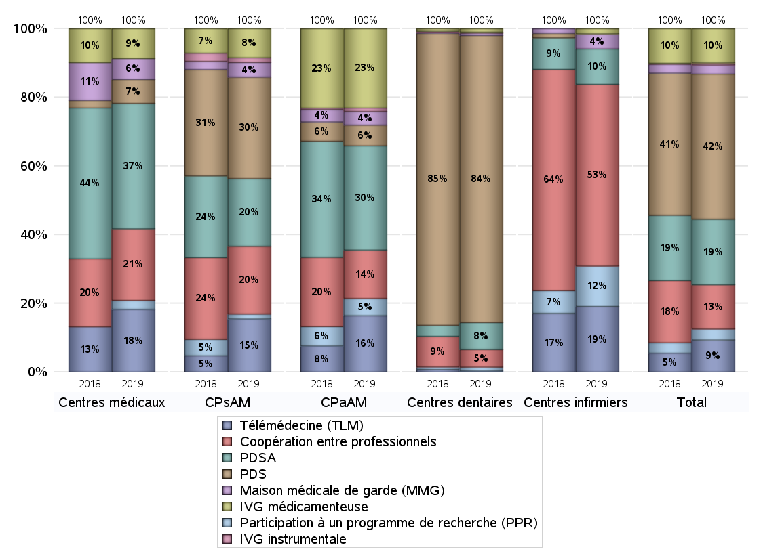
FONCTIONNEMENT(PDSA/MMG/IVG/TLM/PPR/COOP)
 | centres médicaux |  |  | Centres de santé polyvalents sans auxiliaires médicaux CPsAM |  | Centres de santé polyvalents avec auxiliaires médicaux CPaAM |  | Total centres à activité médicale | Centres de santé dentaires |  |  | Centres de santé infirmiers |  | Grand Total | Dont centres de santé pluri professionnels
 | avec MG et avec auxiliaires médicaux | avec MG et sans auxiliaires médicaux | sans MG | avec MG | sans MG | avec MG | sans MG |  | avec MG et avec auxiliaires médicaux | avec MG et sans auxiliaires médicaux | sans MG | avec MG | sans MG
PDSA au sein du centre | 0 | 9 | 0 | 7 | 1 | 79 | 0 | 96 | 0 | 0 | 47 | 0 | 2 | 145 | 80
PDSA en dehors du centre | 2 | 30 | 1 | 6 | 0 | 66 | 1 | 106 | 0 | 0 | 1 | 5 | 0 | 112 | 73
Sous total 1 PDSA | 2 | 39 | 1 | 13 | 1 | 145 | 1 | 202 | 0 | 0 | 48 | 5 | 2 | 257 | 153
Sous total PDSA | 42 |  |  | 14 |  | 146 |  |  | 48 |  |  | 7
PDS au sein du centre | 1 | 1 | 5 | 12 | 9 | 26 | 2 | 56 | 2 | 0 | 479 | 0 | 0 | 537 | 32
PDS en dehors du centre | 0 | 1 | 0 | 0 | 0 | 1 | 0 | 2 | 1 | 0 | 29 | 0 | 0 | 32 | 2
Sous Total 1 PDS | 1 | 2 | 5 | 12 | 9 | 27 | 2 | 58 | 3 | 0 | 508 | 0 | 0 | 569 | 34
Sous total PDS | 8 |  |  | 21 |  | 29 |  |  | 511 |  |  | 0
Maison médicale de garde (MMG) | 0 | 6 | 1 | 2 | 1 | 19 | 0 | 29 | 0 | 0 | 4 | 0 | 3 | 36 | 20
Sous total MMG | 7 |  |  | 3 |  | 19 |  |  | 4 |  |  | 3
IVG instrumentale | 0 | 0 | 0 | 1 | 0 | 5 | 0 | 6 | 0 | 0 | 2 | 0 | 0 | 8 | 5
Sous total IVGI | 0 |  |  | 1 |  | 5 |  |  | 2 |  |  | 0
IVG médicamenteuse | 2 | 7 | 1 | 6 | 0 | 111 | 0 | 127 | 2 | 3 | 1 | 0 | 1 | 134 | 116
Sous total IVGM | 10 |  |  | 6 |  | 111 |  |  | 6 |  |  | 1
Télémédecine (TLM) | 3 | 14 | 4 | 11 | 0 | 75 | 4 | 111 | 0 | 0 | 2 | 0 | 13 | 126 | 79
Sous total TLM | 21 |  |  | 11 |  | 79 |  |  | 2 |  |  | 13
Participation à un programme de recherche (PPR) | 2 | 1 | 0 | 1 | 0 | 24 | 0 | 28 | 0 | 1 | 6 | 0 | 8 | 43 | 26
Sous total PPR | 3 |  |  | 1 |  | 24 |  |  | 7 |  |  | 8
Coopération entre professionnels | 2 | 17 | 5 | 7 | 7 | 64 | 4 | 106 | 1 | 2 | 28 | 0 | 36 | 173 | 67
Sous total Coop | 24 |  |  | 14 |  | 68 |  |  | 31 |  |  | 36
Total | 115 |  |  | 71 |  | 481 |  | 667 | 611 |  |  | 68 |  | 1346 | 500

SYNTHESE DES MODALITES DE FONCTIONNEMENT PAR REGION
Régions | PDSA | PDS | Maisons médicales de garde | IVG instrumentale | IVG médicamenteuse | Télémédecine | Participation à un programme de recherche | Coopération entre professionnels
Guadeloupe | 0 | 0 | 0 | 0 | 0 | 0 | 0 | 0
Martinique | 0 | 0 | 0 | 0 | 0 | 0 | 0 | 0
Océan Indien | 0 | 0 | 0 | 0 | 1 | 0 | 0 | 1
Ile-de-France | 42 | 74 | 13 | 6 | 86 | 35 | 25 | 84
Centre-Val de Loire | 6 | 24 | 1 | 1 | 1 | 2 | 0 | 6
Bourgogne-Franche-Comté | 12 | 39 | 3 | 0 | 1 | 6 | 0 | 4
Normandie | 4 | 45 | 0 | 0 | 2 | 3 | 0 | 5
Hauts-de-France | 75 | 44 | 1 | 0 | 1 | 0 | 7 | 7
Grand Est | 42 | 62 | 3 | 0 | 7 | 49 | 1 | 11
Pays de la Loire | 10 | 24 | 1 | 0 | 0 | 6 | 2 | 9
Bretagne | 7 | 16 | 1 | 0 | 0 | 1 | 3 | 7
Nouvelle-Aquitaine | 8 | 46 | 1 | 0 | 4 | 1 | 2 | 7
Occitanie | 18 | 54 | 6 | 0 | 10 | 8 | 1 | 8
Auvergne-Rhône-Alpes | 21 | 94 | 6 | 1 | 13 | 5 | 1 | 16
Provence-Alpes-Côte d'Azur | 12 | 44 | 0 | 0 | 8 | 10 | 1 | 8
Corse | 0 | 3 | 0 | 0 | 0 | 0 | 0 | 0
 | 0 | 0 | 0 | 0 | 0 | 0 | 0 | 0

Prévention
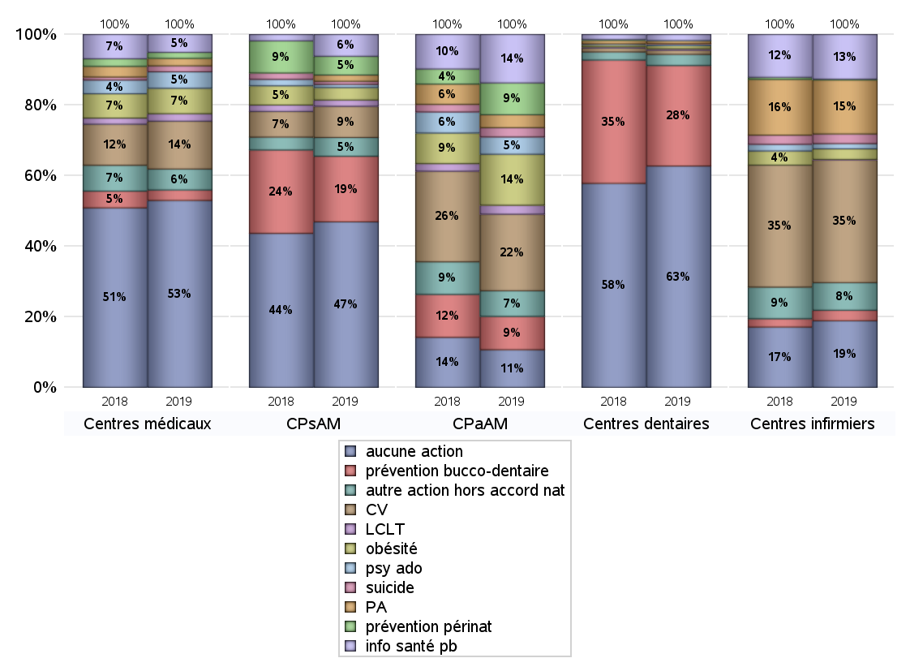
ACTIONS DE PREVENTION
 | centres médicaux |  |  | Centres de santé polyvalents sans auxiliaires médicaux CPsAM |  | Centres de santé polyvalents avec auxiliaires médicaux CPaAM |  | Total centres à activité médicale | Centres de santé dentaires |  |  | Centres de santé infirmiers |  | Grand Total | Dont centres de santé pluri professionnels
 | avec MG et avec auxiliaires médicaux | avec MG et sans auxiliaires médicaux | sans MG | avec MG | sans MG | avec MG | sans MG |  | avec MG et avec auxiliaires médicaux | avec MG et sans auxiliaires médicaux | sans MG | avec MG | sans MG
Aucune action | 13 | 81 | 31 | 34 | 19 | 89 | 33 | 300 | 4 | 8 | 565 | 4 | 148 | 1029 | 112
Sous total aucune action | 125 |  |  | 53 |  | 122 |  |  | 577 |  |  | 152
Amélioration de la couverture vaccinale CV) | 5 | 26 | 1 | 10 | 0 | 241 | 7 | 290 | 3 | 0 | 8 | 2 | 278 | 581 | 252
Sous total CV | 32 |  |  | 10 |  | 248 |  |  | 11 |  |  | 280
Lutte contre la tuberculose (LCLT) | 1 | 4 | 0 | 2 | 0 | 28 | 1 | 36 | 1 | 0 | 3 | 0 | 1 | 41 | 30
Sous total LCLT | 5 |  |  | 2 |  | 29 |  |  | 4 |  |  | 1
Surpoids et obésité chez l'enfant | 1 | 16 | 0 | 4 | 0 | 165 | 0 | 186 | 3 | 2 | 3 | 0 | 24 | 218 | 169
Sous total obésité | 17 |  |  | 4 |  | 165 |  |  | 8 |  |  | 24
Souffrance psychique et conduites addictives chez l'adolescent de 12 à 25 ans | 3 | 7 | 1 | 1 | 0 | 56 | 0 | 68 | 1 | 1 | 2 | 0 | 12 | 84 | 60
Sous total souffrance psy ado | 11 |  |  | 1 |  | 56 |  |  | 4 |  |  | 12
Prévention du suicide | 0 | 4 | 0 | 1 | 0 | 30 | 0 | 35 | 0 | 0 | 1 | 0 | 22 | 58 | 30
Sous total prévention suicide | 4 |  |  | 1 |  | 30 |  |  | 1 |  |  | 22
Prévention spécifique en direction des personnes âgées pour les régions non incluses dans les expérimentations PAERPA | 1 | 4 | 0 | 2 | 0 | 41 | 1 | 49 | 0 | 0 | 7 | 3 | 120 | 179 | 45
Sous total prévention PA | 5 |  |  | 2 |  | 42 |  |  | 7 |  |  | 123
Prévention périnatale | 0 | 4 | 0 | 6 | 0 | 103 | 0 | 113 | 1 | 0 | 0 | 0 | 2 | 116 | 105
Sous total prévention périnat | 4 |  |  | 6 |  | 103 |  |  | 1 |  |  | 2
Mission de relais d'information ou d'action de santé publique dans les thèmes visés par l'accord national | 2 | 9 | 1 | 6 | 1 | 156 | 1 | 176 | 0 | 0 | 16 | 4 | 98 | 294 | 163
Sous total info santé pb | 12 |  |  | 7 |  | 157 |  |  | 16 |  |  | 102
Prévention bucco-dentaire (mission de santé publique dentaire ou bilan bucco dentaire) | 2 | 3 | 2 | 12 | 9 | 108 | 0 | 136 | 3 | 2 | 257 | 0 | 24 | 422 | 115
Sous total prévention bucco-dentaire | 7 |  |  | 21 |  | 108 |  |  | 262 |  |  | 24
Autre action non visée dans l'accord national | 5 | 8 | 1 | 6 | 0 | 77 | 6 | 103 | 1 | 1 | 27 | 0 | 63 | 195 | 83
Sous total autre action hors accord nat | 14 |  |  | 6 |  | 83 |  |  | 29 |  |  | 63

Total1 des Centres de santé avec au moins une action | 9 | 38 | 5 | 23 | 9 | 296 | 11 | 391 | 4 | 3 | 273 | 4 | 336 | 1011 | 315
Total2 des Centres de santé avec au moins une action | 52 |  |  | 32 |  | 307 |  |  | 280 |  |  | 340

SYNTHESE DES ACTIONS DE PREVENTION PAR REGION
Régions | Aucune action | Amélioration de la couverture vaccinale | Lutte contre la tuberculose | Surpoids et obésité chez l'enfant | Souffrance psychique et conduites addictives chez l'adolescent de 12 à 25 ans | Prévention du suicide | Prévention spécifique en direction des personnes âgées pour les régions non incluses dans les expérimentations PAERPA | Prévention périnatale | Mission de relais d'information ou d'action de santé publique dans les thèmes visés par l'accord national | Prévention bucco-dentaire (mission de santé publique dentaire ou bilan bucco dentaire | Autre action non visée dans l'accord national
Guadeloupe | 0 | 0 | 0 | 0 | 0 | 0 | 0 | 0 | 0 | 1 | 1
Martinique | 2 | 0 | 0 | 0 | 0 | 0 | 0 | 0 | 0 | 1 | 1
Océan Indien | 1 | 0 | 0 | 0 | 0 | 0 | 0 | 0 | 0 | 1 | 0
Ile-de-France | 317 | 88 | 23 | 54 | 40 | 12 | 15 | 38 | 47 | 113 | 63
Centre-Val de Loire | 28 | 8 | 1 | 3 | 1 | 2 | 3 | 4 | 2 | 20 | 1
Bourgogne-Franche-Comté | 67 | 42 | 1 | 5 | 2 | 4 | 13 | 0 | 14 | 3 | 16
Normandie | 29 | 14 | 0 | 1 | 2 | 2 | 3 | 1 | 10 | 42 | 2
Hauts-de-France | 54 | 95 | 3 | 69 | 7 | 5 | 8 | 62 | 76 | 43 | 15
Grand Est | 107 | 70 | 1 | 38 | 2 | 0 | 12 | 2 | 12 | 35 | 15
Pays de la Loire | 52 | 55 | 0 | 8 | 5 | 8 | 23 | 0 | 26 | 9 | 13
Bretagne | 29 | 56 | 2 | 5 | 2 | 5 | 11 | 1 | 28 | 9 | 9
Nouvelle-Aquitaine | 55 | 35 | 3 | 3 | 5 | 5 | 21 | 0 | 9 | 28 | 13
Occitanie | 81 | 53 | 2 | 4 | 6 | 7 | 36 | 0 | 20 | 32 | 13
Auvergne-Rhône-Alpes | 116 | 47 | 5 | 22 | 11 | 7 | 30 | 7 | 23 | 39 | 19
Provence-Alpes-Côte d'Azur | 84 | 17 | 0 | 5 | 1 | 1 | 4 | 1 | 27 | 44 | 14
Corse | 7 | 0 | 0 | 0 | 0 | 0 | 0 | 0 | 0 | 1 | 0
 | 0 | 1 | 0 | 1 | 0 | 0 | 0 | 0 | 0 | 1 | 0

ETP
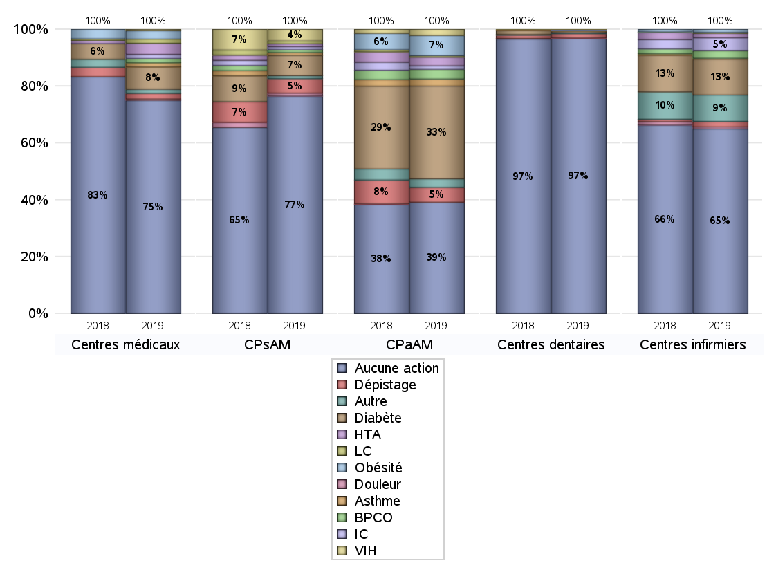
EDUCATION THERAPEUTIQUE DU PATIENT
 | centres médicaux |  |  | Centres de santé polyvalents sans auxiliaires médicaux CPsAM |  | Centres de santé polyvalents avec auxiliaires médicaux CPaAM |  | Total centres à activité médicale | Centres de santé dentaires |  |  | Centres de santé infirmiers |  | Grand Total | Dont centres de santé pluri professionnels
 | avec MG et avec auxiliaires médicaux | avec MG et sans auxiliaires médicaux | sans MG | avec MG | sans MG | avec MG | sans MG |  | avec MG et avec auxiliaires médicaux | avec MG et sans auxiliaires médicaux | sans MG | avec MG | sans MG
Aucune action | 21 | 99 | 33 | 48 | 27 | 182 | 38 | 448 | 6 | 11 | 817 | 7 | 364 | 1653 | 220
Sous total aucune action | 153 |  |  | 75 |  | 220 |  |  | 834 |  |  | 371
Diabète | 1 | 15 | 0 | 6 | 1 | 182 | 1 | 206 | 1 | 0 | 4 | 0 | 72 | 283 | 184
Sous total diabète | 16 |  |  | 7 |  | 183 |  |  | 5 |  |  | 72
Asthme | 0 | 3 | 0 | 1 | 0 | 14 | 0 | 18 | 1 | 0 | 0 | 0 | 2 | 21 | 15
Sous total asthme | 3 |  |  | 1 |  | 14 |  |  | 1 |  |  | 2
BPCO | 0 | 3 | 0 | 1 | 0 | 18 | 1 | 23 | 0 | 0 | 0 | 0 | 15 | 38 | 18
Sous total BPCO | 3 |  |  | 1 |  | 19 |  |  | 0 |  |  | 15
Insuffisance cardiaque (IC) | 0 | 3 | 0 | 1 | 0 | 6 | 1 | 11 | 1 | 0 | 0 | 0 | 26 | 38 | 7
Sous total IC | 3 |  |  | 1 |  | 7 |  |  | 1 |  |  | 26
HTA | 0 | 7 | 1 | 1 | 0 | 16 | 1 | 26 | 0 | 0 | 0 | 0 | 9 | 35 | 16
Sous total HTA | 8 |  |  | 1 |  | 17 |  |  | 0 |  |  | 9
Lombalgie chronique (LC) | 0 | 2 | 1 | 1 | 0 | 2 | 1 | 7 | 0 | 0 | 0 | 0 | 2 | 9 | 2
Sous total LC | 3 |  |  | 1 |  | 3 |  |  | 0 |  |  | 2
Obésité | 0 | 6 | 0 | 0 | 0 | 39 | 1 | 46 | 2 | 0 | 0 | 0 | 6 | 54 | 41
Sous total obésité | 6 |  |  | 0 |  | 40 |  |  | 2 |  |  | 6
VIH | 0 | 1 | 0 | 4 | 0 | 12 | 0 | 17 | 1 | 0 | 0 | 0 | 0 | 18 | 13
Sous total VIH | 1 |  |  | 4 |  | 12 |  |  | 1 |  |  | 0
Douleur | 0 | 0 | 1 | 1 | 0 | 0 | 0 | 2 | 0 | 0 | 1 | 0 | 4 | 7 | 0
Sous total douleur | 1 |  |  | 1 |  | 0 |  |  | 1 |  |  | 4
Action de dépistage | 0 | 4 | 0 | 4 | 1 | 29 | 0 | 38 | 0 | 0 | 13 | 0 | 11 | 62 | 29
Sous total dépistage | 4 |  |  | 5 |  | 29 |  |  | 13 |  |  | 11
Autre | 0 | 1 | 2 | 1 | 0 | 11 | 6 | 21 | 0 | 0 | 3 | 1 | 52 | 77 | 12
Sous total autre | 3 |  |  | 1 |  | 17 |  |  | 3 |  |  | 53

Total1 des Centres de santé avec au moins une action | 1 | 20 | 3 | 9 | 1 | 203 | 6 | 243 | 2 | 0 | 21 | 1 | 120 | 387 | 207
Total2 des Centres de santé avec au moins une action | 24 |  |  | 10 |  | 209 |  |  | 23 |  |  | 121

promo santé
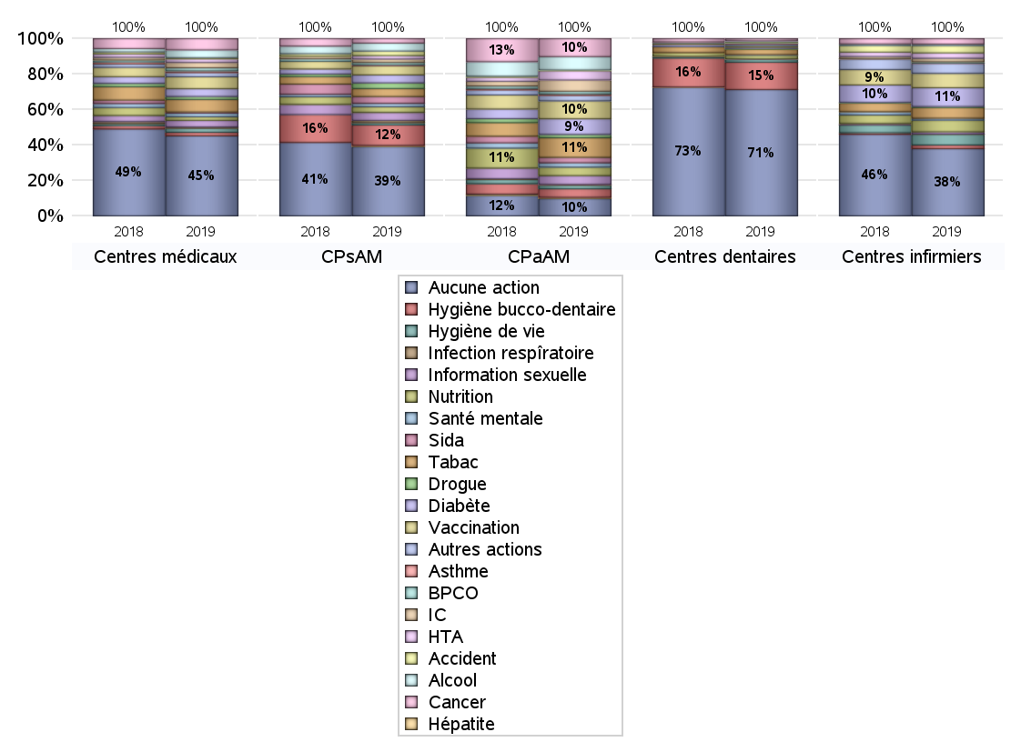
PROMOTION ET EDUCATION POUR LA SANTE
 | centres médicaux |  |  | Centres de santé polyvalents sans auxiliaires médicaux CPsAM |  | Centres de santé polyvalents avec auxiliaires médicaux CPaAM |  | Total centres à activité médicale | Centres de santé dentaires |  |  | Centres de santé infirmiers |  | Grand Total | Dont centres de santé pluri professionnels
 | avec MG et avec auxiliaires médicaux | avec MG et sans auxiliaires médicaux | sans MG | avec MG | sans MG | avec MG | sans MG |  | avec MG et avec auxiliaires médicaux | avec MG et sans auxiliaires médicaux | sans MG | avec MG | sans MG
Aucune action | 12 | 89 | 33 | 41 | 20 | 125 | 34 | 354 | 5 | 10 | 668 | 5 | 271 | 1313 | 149
Sous total aucune action | 134 |  |  | 61 |  | 159 |  |  | 683 |  |  | 276
diabète | 1 | 12 | 0 | 6 | 1 | 143 | 1 | 164 | 1 | 1 | 5 | 1 | 76 | 248 | 146
Sous total diabète | 13 |  |  | 7 |  | 144 |  |  | 7 |  |  | 77
asthme | 0 | 3 | 0 | 1 | 0 | 13 | 1 | 18 | 1 | 0 | 2 | 0 | 1 | 22 | 14
Sous total asthme | 3 |  |  | 1 |  | 14 |  |  | 3 |  |  | 1
BPCO | 1 | 4 | 0 | 2 | 0 | 23 | 1 | 31 | 1 | 0 | 2 | 0 | 6 | 40 | 25
Sous total BPCO | 5 |  |  | 2 |  | 24 |  |  | 3 |  |  | 6
Insuffisance cardiaque (IC) | 1 | 8 | 0 | 3 | 0 | 104 | 0 | 116 | 0 | 0 | 0 | 0 | 14 | 130 | 105
Sous total IC | 9 |  |  | 3 |  | 104 |  |  | 0 |  |  | 14
HTA | 0 | 6 | 0 | 3 | 0 | 82 | 3 | 94 | 0 | 0 | 0 | 1 | 21 | 116 | 83
Sous total HTA | 6 |  |  | 3 |  | 85 |  |  | 0 |  |  | 22
Accident de la vie courante | 0 | 2 | 0 | 4 | 0 | 7 | 0 | 13 | 0 | 0 | 6 | 1 | 29 | 49 | 8
Sous total accident | 2 |  |  | 4 |  | 7 |  |  | 6 |  |  | 30
Alcool | 3 | 10 | 0 | 7 | 0 | 123 | 0 | 143 | 1 | 1 | 2 | 0 | 6 | 153 | 128
Sous total alcool | 13 |  |  | 7 |  | 123 |  |  | 4 |  |  | 6
cancer | 3 | 15 | 1 | 4 | 0 | 166 | 0 | 189 | 1 | 0 | 11 | 0 | 23 | 224 | 170
Sous total cancer | 19 |  |  | 4 |  | 166 |  |  | 12 |  |  | 23
Hépatite | 0 | 0 | 0 | 1 | 0 | 13 | 0 | 14 | 0 | 0 | 0 | 0 | 0 | 14 | 13
Sous total hépatite | 0 |  |  | 1 |  | 13 |  |  | 0 |  |  | 0
Hygiène bucco-dentaire | 1 | 4 | 1 | 10 | 8 | 76 | 2 | 102 | 3 | 0 | 145 | 0 | 15 | 265 | 82
Sous total hygiène bucco-dentaire | 6 |  |  | 18 |  | 78 |  |  | 148 |  |  | 15
Hygiène de vie | 2 | 3 | 2 | 2 | 0 | 33 | 0 | 42 | 2 | 0 | 14 | 1 | 43 | 102 | 38
Sous total hygiène de vie | 7 |  |  | 2 |  | 33 |  |  | 16 |  |  | 44
Infection respiratoire | 0 | 2 | 0 | 2 | 0 | 6 | 1 | 11 | 0 | 0 | 0 | 0 | 1 | 12 | 6
Sous total infection respîratoire | 2 |  |  | 2 |  | 7 |  |  | 0 |  |  | 1
Information sexuelle | 4 | 6 | 1 | 7 | 0 | 81 | 0 | 99 | 1 | 0 | 1 | 0 | 9 | 110 | 87
Sous total information sexuelle | 11 |  |  | 7 |  | 81 |  |  | 2 |  |  | 9
Nutrition | 1 | 5 | 0 | 5 | 0 | 78 | 0 | 89 | 3 | 0 | 17 | 0 | 48 | 157 | 83
Sous total nutrition | 6 |  |  | 5 |  | 78 |  |  | 20 |  |  | 48
santé mentale | 2 | 4 | 0 | 3 | 0 | 40 | 0 | 49 | 1 | 0 | 2 | 0 | 8 | 60 | 44
Sous total santé mentale | 6 |  |  | 3 |  | 40 |  |  | 3 |  |  | 8
Sida | 0 | 2 | 0 | 6 | 0 | 50 | 0 | 58 | 0 | 0 | 0 | 0 | 0 | 58 | 51
Sous total sida | 2 |  |  | 6 |  | 50 |  |  | 0 |  |  | 0
Tabac | 2 | 19 | 0 | 7 | 0 | 180 | 0 | 208 | 2 | 0 | 28 | 0 | 44 | 282 | 185
Sous total tabac | 21 |  |  | 7 |  | 180 |  |  | 30 |  |  | 44
Usage de la drogue | 2 | 3 | 0 | 5 | 0 | 31 | 0 | 41 | 1 | 0 | 3 | 0 | 4 | 49 | 35
Sous total drogue | 5 |  |  | 5 |  | 31 |  |  | 4 |  |  | 4
Vaccination | 1 | 19 | 0 | 8 | 0 | 164 | 1 | 193 | 2 | 1 | 6 | 0 | 59 | 261 | 168
Sous total vaccination | 20 |  |  | 8 |  | 165 |  |  | 9 |  |  | 59
Autres actions | 2 | 5 | 0 | 0 | 0 | 47 | 3 | 57 | 0 | 0 | 9 | 0 | 41 | 107 | 49
Sous total autres actions | 7 |  |  | 0 |  | 50 |  |  | 9 |  |  | 41

Total1 des Centres de santé avec au moins une action | 10 | 30 | 3 | 16 | 8 | 260 | 10 | 337 | 3 | 1 | 170 | 3 | 213 | 727 | 278
Total2 des Centres de santé avec au moins une action | 43 |  |  | 24 |  | 270 |  |  | 174 |  |  | 216

activités spécifiques
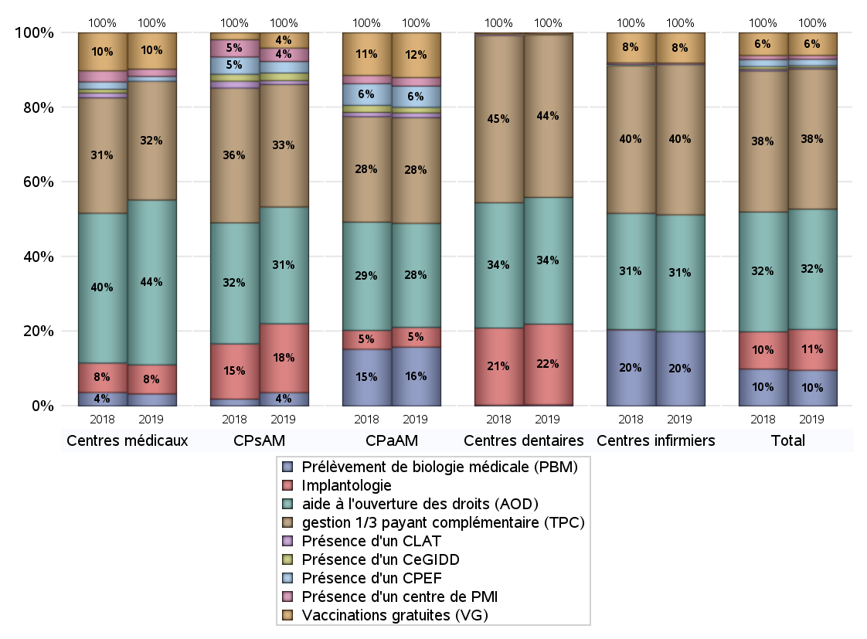
ACTIVITES SPECIFIQUES
 | centres médicaux |  |  | Centres de santé polyvalents sans auxiliaires médicaux CPsAM |  | Centres de santé polyvalents avec auxiliaires médicaux CPaAM |  | Total centres à activité médicale | Centres de santé dentaires |  |  | Centres de santé infirmiers |  | Grand Total | Dont centres de santé pluri professionnels
 | avec MG et avec auxiliaires médicaux | avec MG et sans auxiliaires médicaux | sans MG | avec MG | sans MG | avec MG | sans MG |  | avec MG et avec auxiliaires médicaux | avec MG et sans auxiliaires médicaux | sans MG | avec MG | sans MG
Prélèvement de biologie médicale (PBM) | 4 | 3 | 3 | 7 | 0 | 190 | 10 | 217 | 1 | 1 | 4 | 6 | 230 | 459 | 202
Sous total PBM | 10 |  |  | 7 |  | 200 |  |  | 6 |  |  | 236
Implantologie | 4 | 11 | 9 | 18 | 18 | 61 | 6 | 127 | 6 | 9 | 383 | 0 | 0 | 525 | 72
Sous total implanto | 24 |  |  | 36 |  | 67 |  |  | 398 |  |  | 0
aide à l'ouverture des droits (AOD) | 18 | 93 | 25 | 46 | 15 | 326 | 27 | 550 | 8 | 11 | 606 | 4 | 366 | 1545 | 359
Sous total AOD | 136 |  |  | 61 |  | 353 |  |  | 625 |  |  | 370
gestion 1/3 payant complémentaire (TPC) | 14 | 59 | 25 | 45 | 19 | 332 | 27 | 521 | 8 | 11 | 783 | 8 | 468 | 1799 | 364
Sous total TPC | 98 |  |  | 64 |  | 359 |  |  | 802 |  |  | 476
Présence d'un CLAT | 0 | 0 | 0 | 2 | 0 | 15 | 1 | 18 | 0 | 0 | 0 | 0 | 0 | 18 | 15
Sous total CLAT | 0 |  |  | 2 |  | 16 |  |  | 0 |  |  | 0
Présence d'un CeGIDD | 0 | 0 | 0 | 4 | 0 | 18 | 1 | 23 | 0 | 0 | 2 | 0 | 0 | 25 | 18
Sous total CeGIDD | 0 |  |  | 4 |  | 19 |  |  | 2 |  |  | 0
Présence d'un CPEF | 2 | 2 | 0 | 6 | 0 | 72 | 0 | 82 | 0 | 0 | 0 | 0 | 1 | 83 | 74
Sous total CPEF | 4 |  |  | 6 |  | 72 |  |  | 0 |  |  | 1
Présence d'un centre de PMI | 2 | 4 | 0 | 7 | 0 | 29 | 0 | 42 | 0 | 0 | 3 | 1 | 3 | 49 | 32
Sous total PMI | 6 |  |  | 7 |  | 29 |  |  | 3 |  |  | 4
Vaccinations gratuites (VG) | 6 | 22 | 2 | 8 | 0 | 146 | 6 | 190 | 1 | 2 | 2 | 2 | 94 | 291 | 155
Sous total VG | 30 |  |  | 8 |  | 152 |  |  | 5 |  |  | 96
Total | 308 |  |  | 195 |  | 1267 |  | 1770 | 1841 |  |  | 1183 |  | 4794 | 1291

